履歴書【入力用】
 | 別記様式第４号（その１）
 | （用紙 日本工業規格Ａ４縦型）
（看護補助者） |  |  |  |  |  |  |  |  | 記入日 | 年 月 日
履 歴 書 |  |  |  |  |  |  |  |  |  | 写真貼付欄 [縦4cm×横3cm]

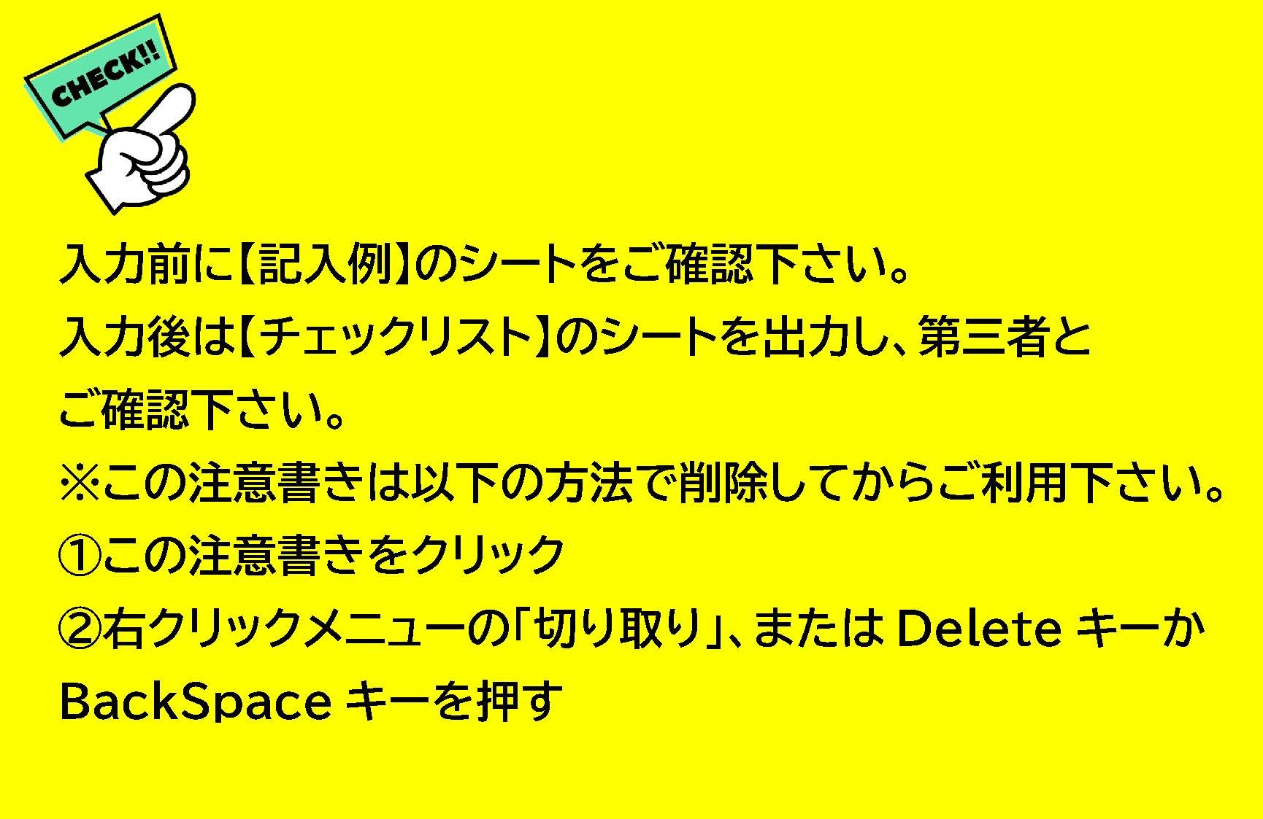
姓
名
フ リ ガ ナ |  |  | 性別 |  | 生年月日(年齢) |  |  | 年 月 日 (満 歳） |  | 国籍
氏 名
連 絡 先 |  |  | 現 住 所 |  | 〒
緊急連絡先 |  |  | Ｅ‐mail
 |  | 続柄： |  |  | ※こちらのメールアドレスにご連絡致します。 「i-kango@med.teikyo-u.ac.jp」からのメールが届くように設定して下さい。
学 歴
年 月 日 |  | 学校名 |  |  |  | 学位 |  | 在籍年数 | 人事課記入欄
卒業年月日 |  | 高等学校 卒業

自 |  |  |  |  |  |  |  | 0年0ヶ月
至
自 |  |  |  |  |  |  |  | 0年0ヶ月
至
自 |  |  |  |  |  |  |  | 0年0ヶ月
至
自 |  |  |  |  |  |  |  | 0年0ヶ月
至
 |  |  |  |  |  |  |  | 0年0ヶ月

職 歴
年 月 日 |  | 勤務先名 | 職種 |  |  | 職名 |  | 在職年数 | 常勤・非常勤 ※プルダウンから選択 | 人事課記入欄
自 |  |  |  |  |  |  |  | 0年0ヶ月
至
自 |  |  |  |  |  |  |  | 0年0ヶ月
至
自 |  |  |  |  |  |  |  | 0年0ヶ月
至
自 |  |  |  |  |  |  |  | 0年0ヶ月
至
自 |  |  |  |  |  |  |  | 0年0ヶ月
至
自 |  |  |  |  |  |  |  | 0年0ヶ月
至
自 |  |  |  |  |  |  |  | 0年0ヶ月
至
自 |  |  |  |  |  |  |  | 0年0ヶ月
至
自 |  |  |  |  |  |  |  | 0年0ヶ月
至
自 |  |  |  |  |  |  |  | 0年0ヶ月
至
 |  |  |  |  |  |  |  | 0年0ヶ月

年 月 |  | 賞 罰

免 許 ・ 資 格 |  |  |  |  |  |  |  |  |  |  |  | ←取得見込みも必ず記入
年 月 日 |  | 免許・資格名（見込みも含む） |  |  |  |  | 免許・資格・登録番号

志 望 動 機
当センターに就職を希望する理由

自己PR

趣味・特技 |  |  |  | 配偶者 |  |  |  |  | 扶養家族（配偶者を除く） |  |  | ↓こちらの○をご自由にお使いください。
 |  |  |  | （どちらかに〇をつけてください。）
 |  |  |  | あり |  |  |  |  | （ |  | 人）
 |  |  |  | なし

健康状態 |  |  |  | 備考（勤務時間希望など）
既往疾患はありますか？既往疾患がある方は記入してください。
なし
あり（ ）

希望採用試験日
 | 第1希望：西暦 年 月 日
 | 第2希望：西暦 年 月 日

 |  |  |  |  |  |  |  |  | 上記のとおり相違ありません。

 |  |  |  |  | 氏名（自署） ㊞

（注） ・パソコンにて入力し、年号はすべて西暦でご記入ください。 ・職歴欄については、各職歴について在職期間を明確にし、現職については終了年月日を退職予定日として記載してください。 ・日本工業規格A4縦型、両面で印刷の上、提出して下さい。 ・個人情報保護法に則り、提出いただいた履歴書は採用活動にのみ使用いたします。

帝京大学ちば総合医療センター

履歴書【記入例】
 |  | 別記様式第４号（その１）
 |  | （用紙 日本工業規格Ａ４縦型）
 | （看護補助者） |  |  |  |  |  |  |  |  |  |  | 記入日 | 〇〇〇〇年〇〇月〇〇日
 | 履 歴 書 |  |  |  |  |  |  |  |  |  |  |  | 写真貼付欄 [縦4cm×横3cm]

姓
名
 | フ リ ガ ナ |  | テイキョウ |  | ハナコ | 性別 | 女 | 生年月日(年齢) |  |  | ○○○○年○○月○○日(満○○歳） |  | 国籍 | 日本
 | 氏 名 |  | 帝京 |  | 花子
 | 連 絡 先 |  | ○○○－○○○－○○○○ |  |  | 現 住 所 |  | 〒○○○－○○○○ 神奈川県横浜市○○区1丁目１番○○
↑連絡先と同一ではない番号を記入。 | 緊急連絡先 |  | ○○○－○○○－○○○○ |  |  | Ｅ‐mail |  | ○○○○＠○○○○○．○○．○○
 |  |  | 続柄： | 父 |  |  |  | ※こちらのメールアドレスにご連絡致します。 「i-kango@med.teikyo-u.ac.jp」からのメールが届くように設定して下さい。
自・至それぞれ記入
 | 学 歴
 | 年 月 日 |  | 学校名 |  |  |  |  |  | 学位 |  | 在籍年数 | 人事課記入欄
 | 卒業年月日 | 1990-03-31 | ○○○○高等学校卒業
数式が入っているので
入力不要！
 | 自 | 1990-04-01 | 〇〇大学〇〇学部〇〇学科卒業 |  |  |  |  |  | 学士（○○) |  | 4年0ヶ月
 | 至 | 1994-03-31
 | 自 | 1994-04-01 | ○○大学大学院○○研究科○○専攻修士課程修了 |  |  |  |  |  | 修士（○○） |  | 2年0ヶ月
 | 至 | 1996-03-31
 | 自 |  |  |  |  |  |  |  |  |  | 0年0ヶ月
 | 至
 | 自 |  |  |  |  |  |  |  |  |  | 0年0ヶ月
 | 至
 |  |  |  |  |  |  |  |  |  |  | 6年0ヶ月

 | 職 歴
 | 年 月 日 |  | 勤務先名 |  |  | 職種 |  |  | 職名 |  | 在職年数 | 常勤・非常勤 ※プルダウンから選択 | 人事課記入欄
 | 自 | 1996-03-01 | 〇〇大学医学部附属病院 |  |  | 看護師 |  |  | 主任 |  | 5年1ヶ月 | 常勤(専任)
 | 至 | 2001-03-31
 | 自 | 2004-04-01 | 〇〇大学医学部附属病院 |  |  | 看護師 |  |  | 看護師長 |  | 2年0ヶ月 | 常勤(専任)
 | 至 | 2006-03-31
 | 自 | 2006-04-01 | ○○大学○○学部看護学科 |  |  | 教員 |  |  | 非常勤講師 |  | 5年0ヶ月 | 非常勤
 | 至 | 2011-03-31
 | 自 | 2011-04-01 | ○○大学保健衛生学専攻 |  |  | 教員 |  |  | 准教授 |  | 7年0ヶ月 | 常勤(専任)
 | 至 | 2018-03-31
 | 自 |  |  |  |  |  |  |  |  |  | 0年0ヶ月
 | 至
 | 自 |  |  |  |  |  |  |  |  |  | 0年0ヶ月
 | 至
 | 自 |  |  |  |  |  |  |  |  |  | 0年0ヶ月
 | 至
 | 自 |  |  |  |  |  |  |  |  |  | 0年0ヶ月
 | 至
 | 自 |  |  |  |  |  |  |  |  |  | 0年0ヶ月
 | 至
 | 自 |  |  |  |  |  |  |  |  |  | 0年0ヶ月
 | 至
 |  |  |  |  |  |  |  |  |  |  | 12年1ヶ月

 | 年 月 |  | 賞 罰
 |  | 2009年 11月 | 日本○○学会 ○○賞 受賞

ここまでを１枚目に
収める
取得見込みも記入
 | 免 許 ・ 資 格 |  |  |  |  |  |  |  |  |  |  |  |  |  | ←取得見込みも必ず記入
 | 年 月 日 |  | 免許・資格名（見込みも含む） |  |  |  |  |  |  | 免許・資格・登録番号
 | 1994-04-01 |  | 看護師免許 |  |  |  |  |  |  | 第999号
 | 1994-04-01 |  | 助産師免許 |  |  |  |  |  |  | 第000号
 | 2019-04-01 |  | 保健師免許取得見込み |  |  |  |  |  |  |  |  |  |  |  | 資格番号を入力。(見込みの場合は不要。）

 | 志 望 動 機
 | 当センターに就職を希望する理由

 | 自己PR

 | 趣味・特技 |  |  |  |  |  | 配偶者 |  |  |  |  | 扶養家族（配偶者を除く） |  |  | ↓こちらの○をご自由にお使いください。
 |  |  |  |  |  |  | （どちらかに〇をつけてください。）
 |  |  |  |  |  |  | あり |  |  |  |  | （ | 0 | 人）
 |  |  |  |  |  |  | なし

 | 健康状態 |  |  |  |  |  | 備考（勤務時間希望など）
 | 既往疾患はありますか？既往疾患がある方は記入してください。
 | なし
 | あり（ ）

 | 希望採用試験日
 |  | 第1希望：西暦 年 月 日 | 2018-05-14
 |  | 第2希望：西暦 年 月 日 | 2018-05-20
プリントアウト後、
直筆で記名・押印
 |  |  |  |  |  |  |  |  |  |  |  | 上記のとおり相違ありません。
㊞
 |  |  |  |  |  |  |  | 氏名（自署） ○ ○ ○ ○ ㊞

 | （注） ・パソコンにて入力し、年号はすべて西暦でご記入ください。 ・職歴欄については、各職歴について在職期間を明確にし、現職については終了年月日を退職予定日として記載してください。 ・日本工業規格A4縦型、両面で印刷の上、提出して下さい。 ・個人情報保護法に則り、提出いただいた履歴書は採用活動にのみ使用いたします。

 | 帝京大学ちば総合医療センター

